lg
견 적 서

(재)강원테크노파크 |  | 귀하
전화 :
팩스 :
담당 :

아래와 같이 견적합니다.

견 적 합 계 : | ₩10,593,000
견 적 일 자 : | 2018-04-26
결 재 조 건 :

품 명 | 규 격 | 수 량 | 단 가 | 금 액 | 세 액 | 합 계 액
 |  |  |  | - | - | -
노트북 | LG 15U480 | 9 | 1,070,000 | 9,630,000 | 963,000 | 10,593,000

 | intel i5-8250U 1.6GHz ~ 3.4GHz 쿼드코어 (6MB Cache)
 | 8GB DDR4 Memory (+추가 확장슬롯 1개)
 | 256GB SSD
 | 500GB HDD
 | ODD 미포함 (외장형, 별매)
 | 15.6형 39.6cm (1920 x 1080 Full HD 해상도)
 | intel UHD 620 Graphics
 | 40W 아답터, 리튬이온 배터리
 | 크기 382 x 256 x 20.9 mm
 | 무게 1.89kg
 | 802.11 ac (2x2) 최대 867MBps + Bluetooth
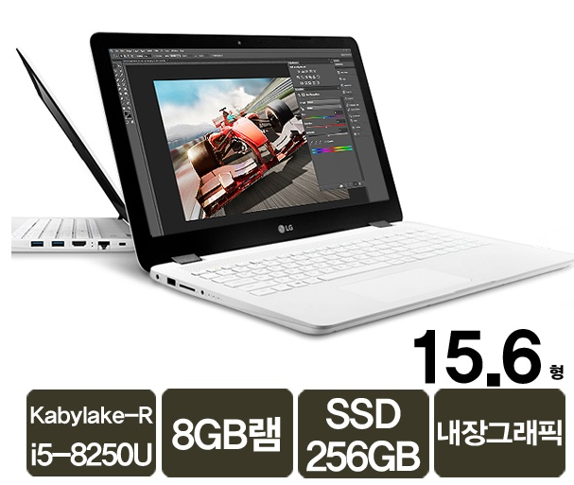
 | Gigabit Lan
 | 4-in-1 Card Reader
 | USB 3.0 2port, USB 2.0 1port, HDMI 1port
 | Windows 10 Pro 64bit
 | 노트북 가방
 | 무선 광 마우스

 |  |  |  | - | - | -
 |  |  |  | - | - | -
* 결제계좌 : 신한 110-138-600484 씨-넷 |  |  | 합 계 | 9,630,000 | 963,000 | 10,593,000
* 견적담당 : | 조규장(010-2910-7760)
* REMARK

